상품제안서
라운드 고급7종 손톱깎이 세모체크 코털가위 | 상품코드: S30372

 |  |  |  |  |  |  | 02-713-8555 | www.synergygift.co.kr
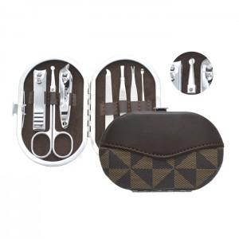

【상세/제작정보】 | <p><a href="https://www.synergygift.co.kr/adm/ext/product_form.php?gdstate=&amp;ctcode=&amp;spno=&amp;qmcode=&amp;bridx=&amp;sst=&amp;sod=&amp;sfl=&amp;stx=&amp;page=4&amp;w=u&amp;gd_no=30277" style="color: rgb(0, 0, 0); text-decoration-line: none; font-family: dotum; background-color: rgb(255, 255, 255);"><span style="font-size: 14pt;">* 배송비 별도 상품입니다.</span></a>​</p>

【인쇄/포장옵션】 | 실크 / 포장불가능

【공급단가】 | 수량 | 100~ | 200~ | 500~ | 1,000~ | 3,000~
*VAT별도 | 단가 | 3,370원 | 3,250원 | 3,120원 | 3,000원 | 2,920원

【상품 URL】 | https://www.synergygift.co.kr:443/src/goods_detail.php?gdno=30372

